EiBK01
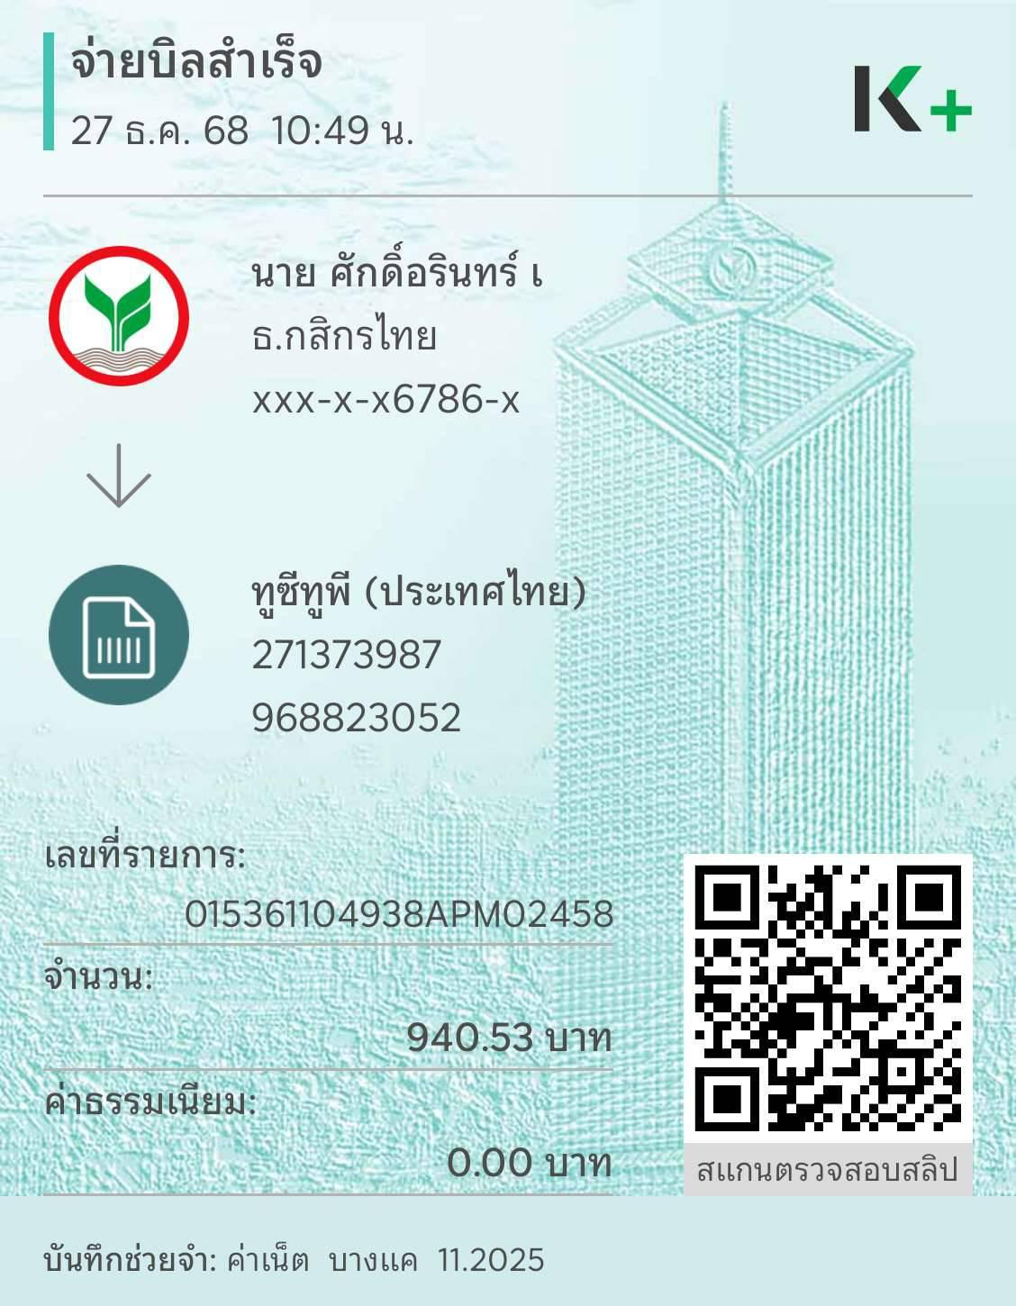
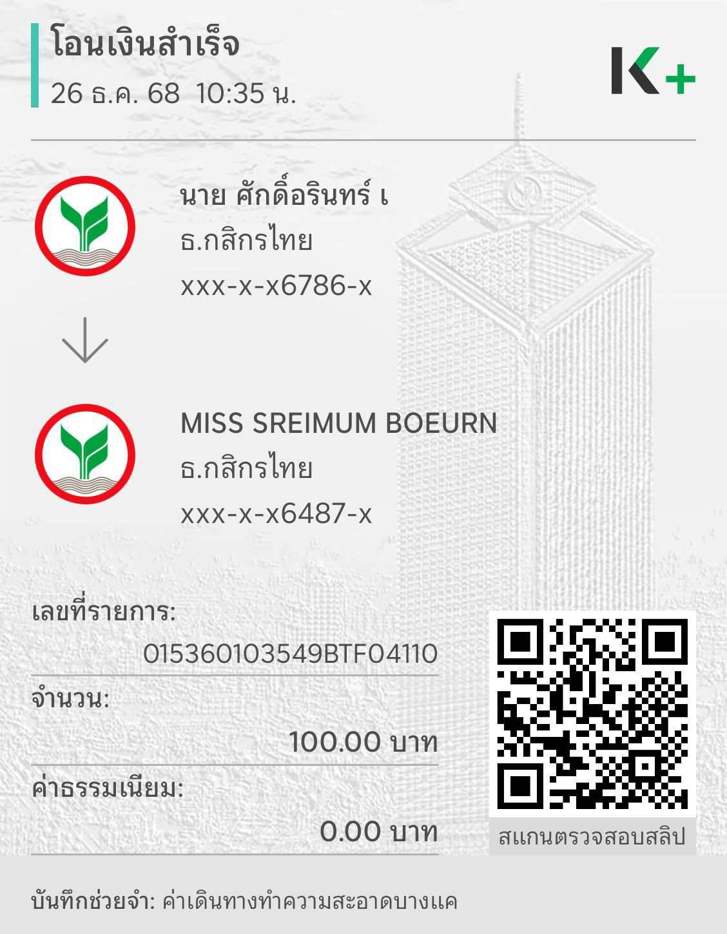

 | META KNOWLEDGE CO., LTD.
 | 555/9 ม.1 ต.บางขนุน อ.บางกรวย จ.นนทบุรี 11130
 | เลขประจำตัวผู้เสียภาษี : 0125565026368

ใบสำคัญจ่าย
Payment Voucher
 |  |  | เลขที่ / Voucher NO. EiBK601/01
จ่ายให้ / Pay to | เบิกจ่ายประจำสัปดาห์ ครั้งที่ 1-คุณศักดิ์อรินทร์ |  | วันที่ / Date | 08/01/2026
 | คุณศักดิ์อรินทร์ ธนาคารกสิกรไทย เลขที่บัญชี 219-3-76786-1
ลำดับที่ / NO. | รายการ / Description |  |  | จำนวนเงิน / Amount

1 | ค่าอินเตอร์เน็ต NT สาขาบางแค |  |  | 940.53
2 | ค่าเดินทางแม่บ้านมาสาขาบางแค |  |  | 100.00

รวมทั้งสิ้น / Total Amount |  |  |  | 1,040.53 | บาท

ผู้อนุมัติ .......................................... |  | ผู้จัดทำ ................Sakarin......................... | ผู้รับเงิน ...................................................................

เงินสดจำนวน ...........................บาท |  | เช็คจำนวน .......................................................บาท | ธนาคาร ..................................................................

 |  |  | เลขที่ ....................................................................

EiBK04
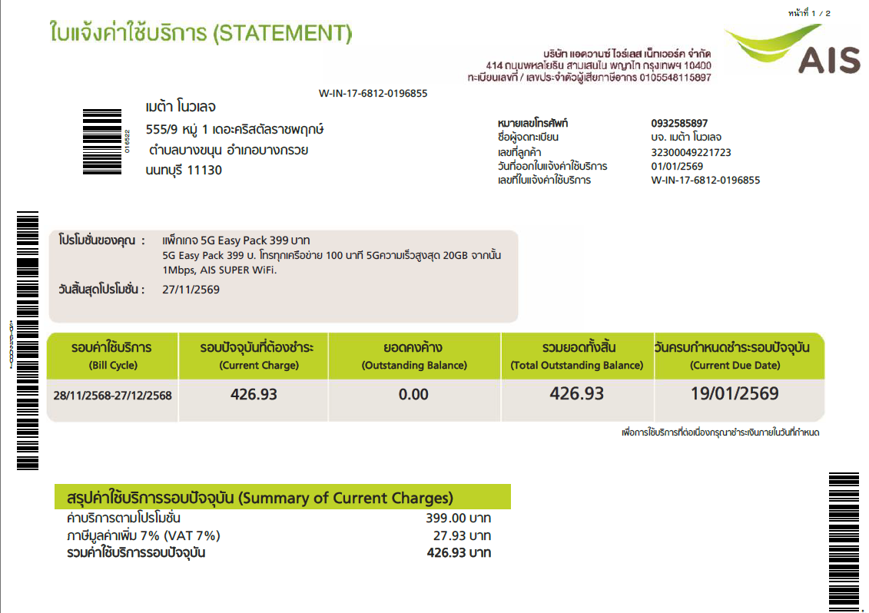
 | META KNOWLEDGE CO., LTD.
 | 555/9 ม.1 ต.บางขนุน อ.บางกรวย จ.นนทบุรี 11130
 | เลขประจำตัวผู้เสียภาษี : 0125565026368

ใบสำคัญจ่าย
Payment Voucher
 |  |  | เลขที่ / Voucher NO. EiBK601/04
จ่ายให้ / Pay to | รายจ่ายประจำ |  | วันที่ / Date | 08/01/2026

ลำดับที่ / NO. | รายการ / Description |  |  | จำนวนเงิน / Amount

1 | ค่าโทรศัพท์ 093-258-5897 |  |  | 426.93

รวมทั้งสิ้น / Total Amount |  |  |  | 426.93 | บาท

ผู้อนุมัติ .......................................... |  | ผู้จัดทำ ................Sakarin......................... | ผู้รับเงิน ...................................................................

เงินสดจำนวน ...........................บาท |  | เช็คจำนวน .......................................................บาท | ธนาคาร ..................................................................

 |  |  | เลขที่ ....................................................................

EiBK05
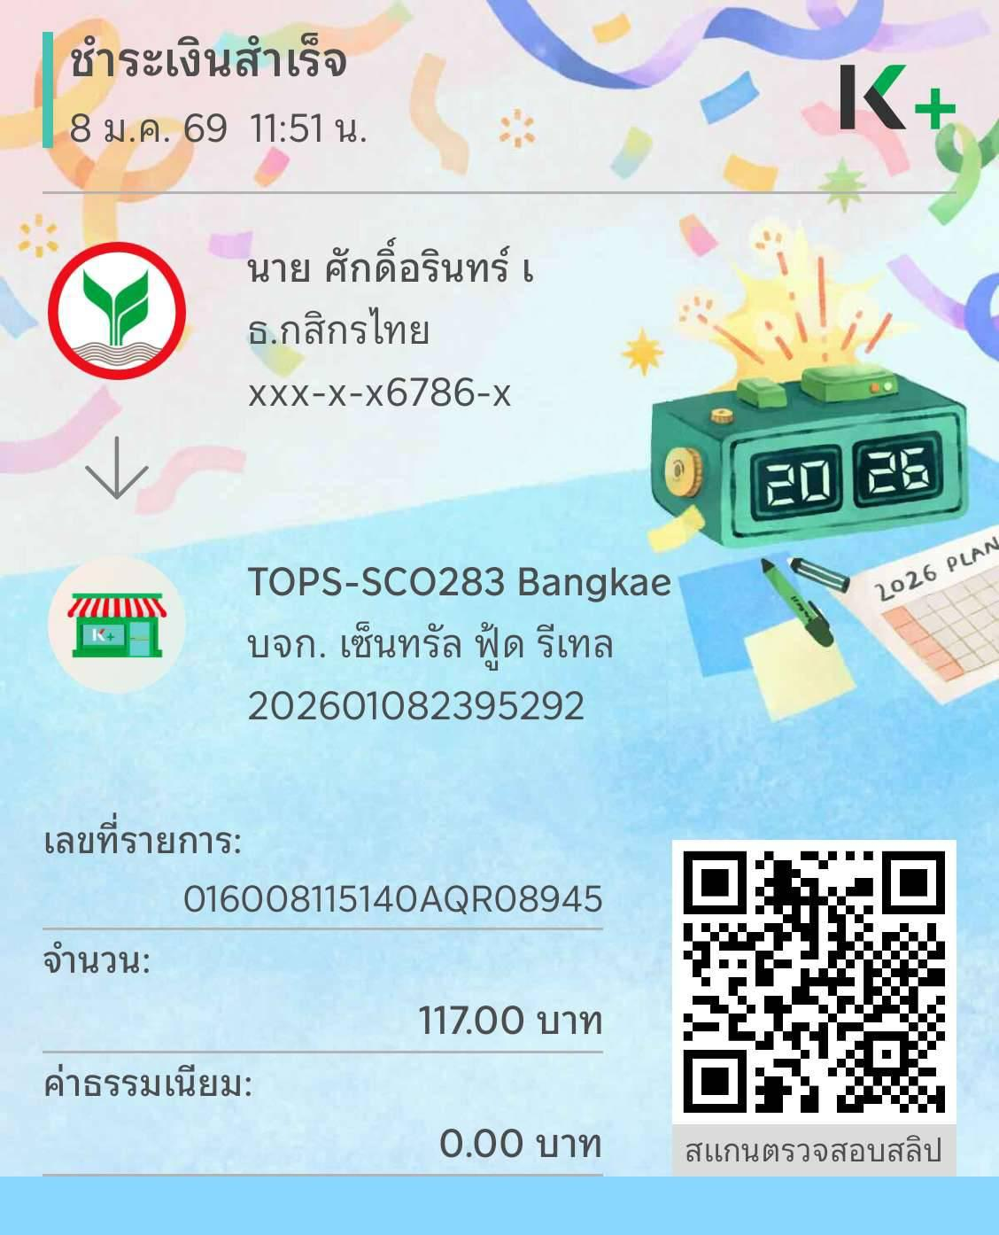
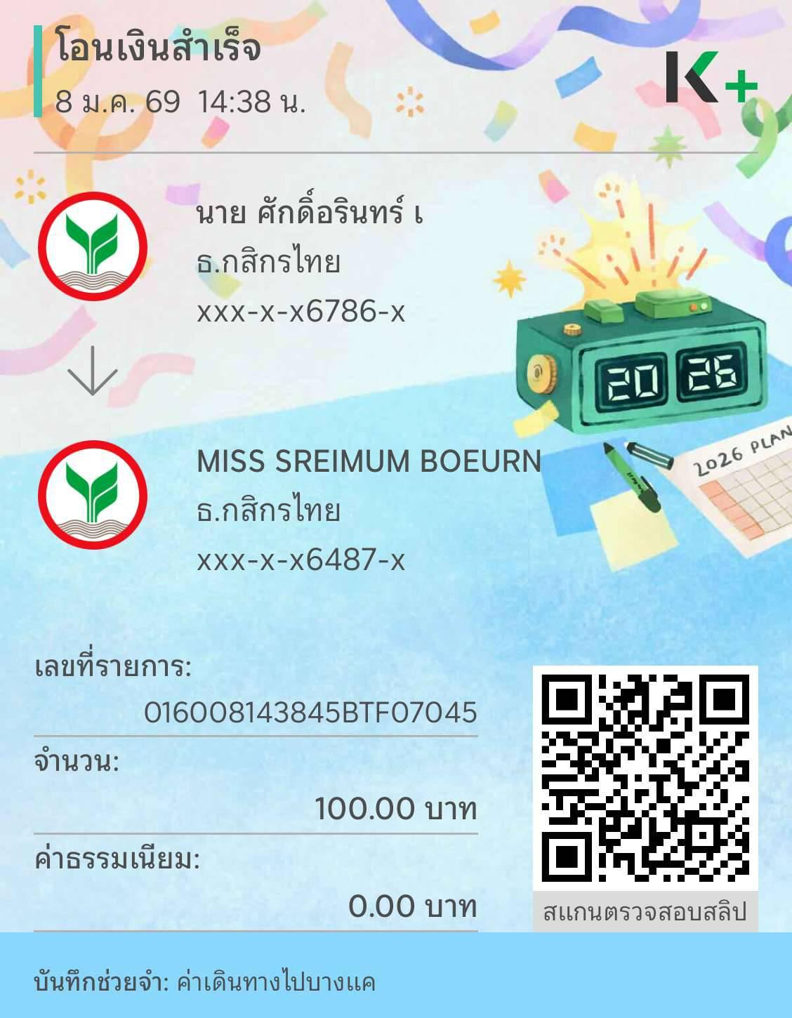
 | META KNOWLEDGE CO., LTD.
 | 555/9 ม.1 ต.บางขนุน อ.บางกรวย จ.นนทบุรี 11130
 | เลขประจำตัวผู้เสียภาษี : 0125565026368

ใบสำคัญจ่าย
Payment Voucher
 |  |  | เลขที่ / Voucher NO. EiBK601/05
จ่ายให้ / Pay to | เบิกจ่ายประจำสัปดาห์ ครั้งที่ 2-คุณศักดิ์อรินทร์ |  | วันที่ / Date | 15/01/2026
 | คุณศักดิ์อรินทร์ ธนาคารกสิกรไทย เลขที่บัญชี 219-3-76786-1
ลำดับที่ / NO. | รายการ / Description |  |  | จำนวนเงิน / Amount

1 | ค่าน้ำดื่มพนักงาน จำนวน 3 โหล |  |  | 117.00
2 | ค่าเดินทางแม่บ้านมาสาขาบางแค |  |  | 100.00

รวมทั้งสิ้น / Total Amount |  |  |  | 217.00 | บาท

ผู้อนุมัติ .......................................... |  | ผู้จัดทำ ................Sakarin......................... | ผู้รับเงิน ...................................................................

เงินสดจำนวน ...........................บาท |  | เช็คจำนวน .......................................................บาท | ธนาคาร ..................................................................

 |  |  | เลขที่ ....................................................................

EiBK07
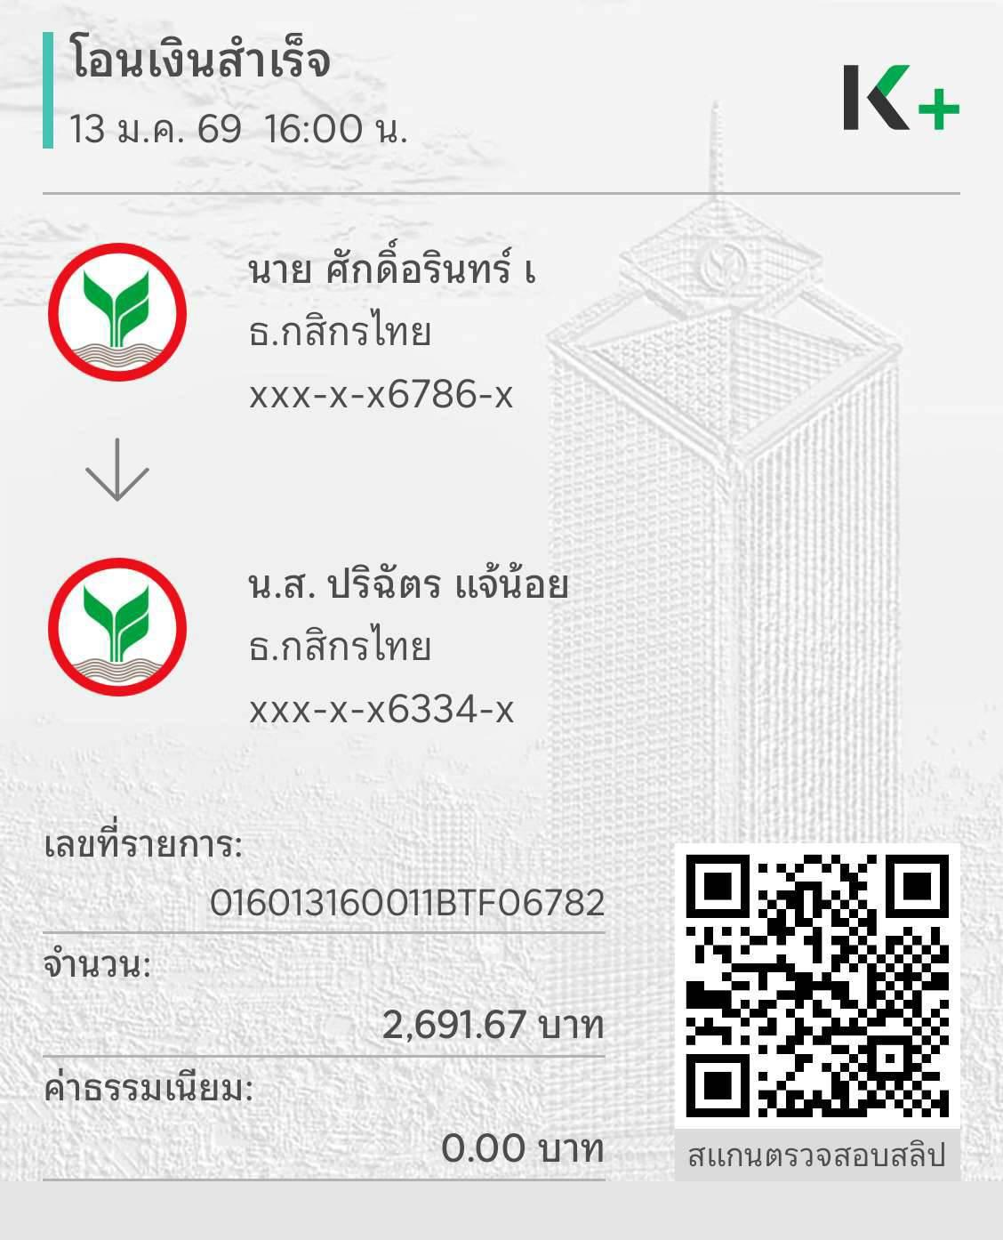

 | META KNOWLEDGE CO., LTD.
 | 555/9 ม.1 ต.บางขนุน อ.บางกรวย จ.นนทบุรี 11130
 | เลขประจำตัวผู้เสียภาษี : 0125565026368

ใบสำคัญจ่าย
Payment Voucher
 |  |  | เลขที่ / Voucher NO. EiBK601/07
จ่ายให้ / Pay to | เบิกจ่ายประจำสัปดาห์ ครั้งที่ 3-คุณศักดิ์อรินทร์ |  | วันที่ / Date | 22/01/2026
 | คุณศักดิ์อรินทร์ ธนาคารกสิกรไทย เลขที่บัญชี 219-3-76786-1
ลำดับที่ / NO. | รายการ / Description |  |  | จำนวนเงิน / Amount

1 | ค่าตอบแทนพนักงานบางแค |  |  | 2,691.67
2 | ค่าเดินทางแม่บ้านมาสาขาบางแค |  |  | 100.00

รวมทั้งสิ้น / Total Amount |  |  |  | 2,791.67 | บาท

ผู้อนุมัติ .......................................... |  | ผู้จัดทำ ................Sakarin......................... | ผู้รับเงิน ...................................................................

เงินสดจำนวน ...........................บาท |  | เช็คจำนวน .......................................................บาท | ธนาคาร ..................................................................

 |  |  | เลขที่ ....................................................................

EiRP01
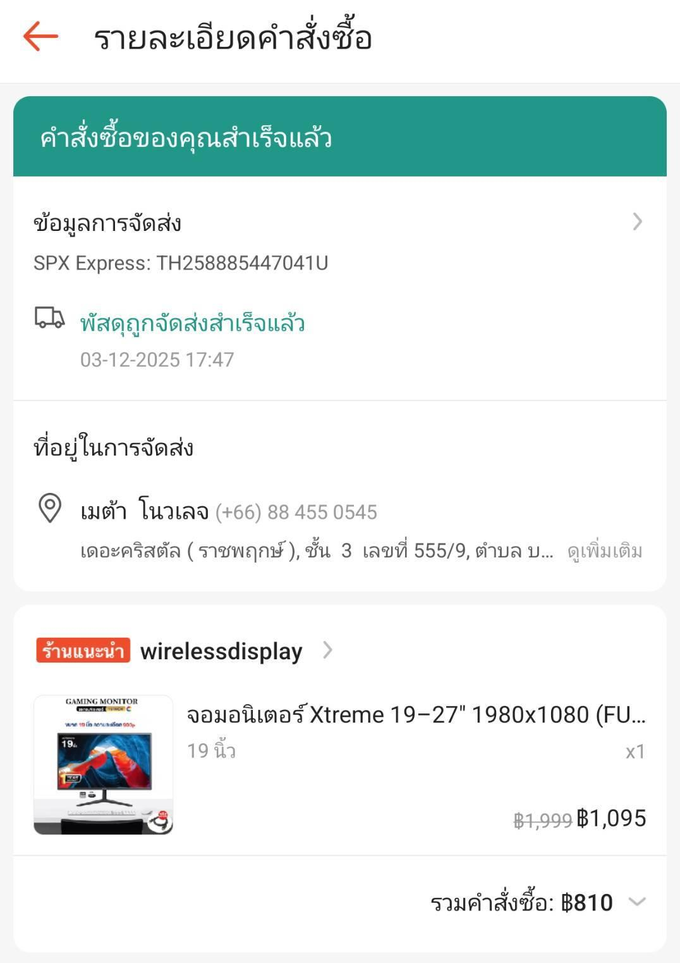
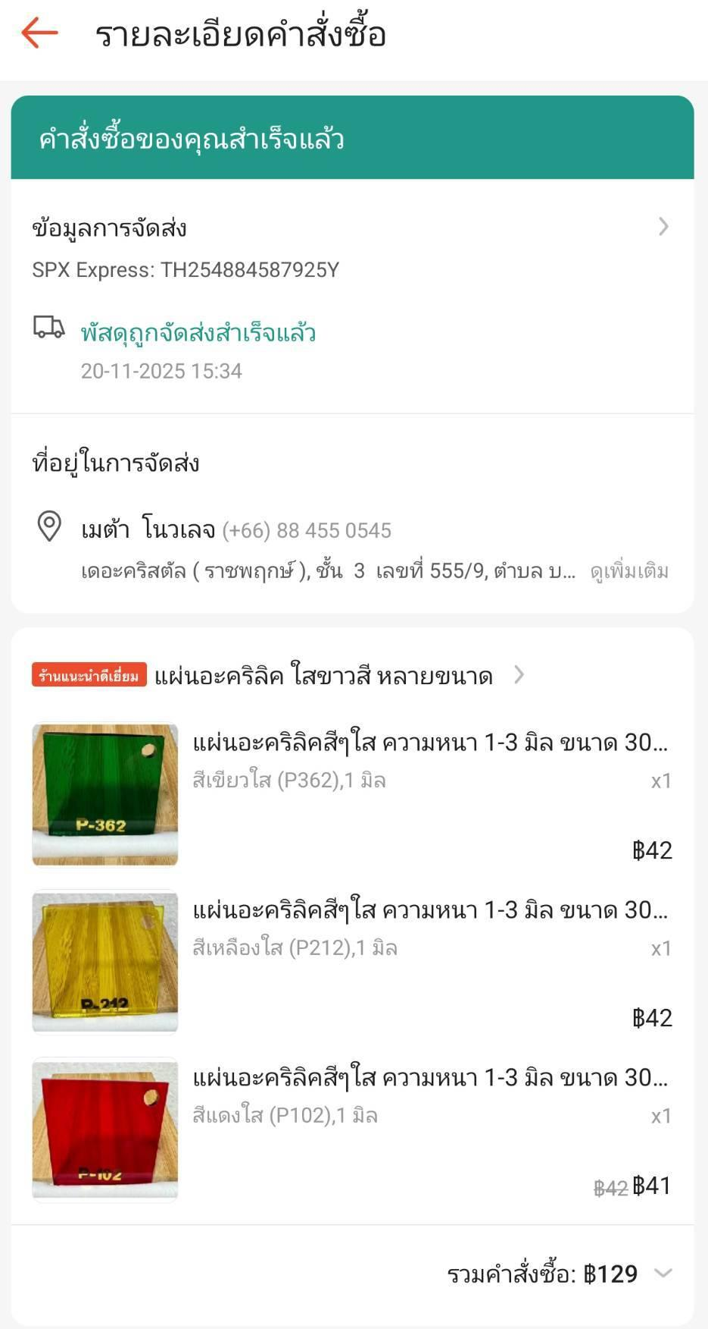
 | META KNOWLEDGE CO., LTD.
 | 555/9 ม.1 ต.บางขนุน อ.บางกรวย จ.นนทบุรี 11130
 | เลขประจำตัวผู้เสียภาษี : 0125565026368

ใบสำคัญจ่าย
Payment Voucher
 |  |  | เลขที่ / Voucher NO. EiRP601/01
จ่ายให้ / Pay to | เบิกจ่ายประจำสัปดาห์ ครั้งที่ 1 -คุณศักดิ์อรินทร์ |  | วันที่ / Date | 04/01/2026
 | คุณศักดิ์อรินทร์ ธนาคารกสิกรไทย เลขที่บัญชี 219-3-76786-1
ลำดับที่ / NO. | รายการ / Description |  |  | จำนวนเงิน / Amount

1 | ค่ากระดาษทิชชู่ จำนวน 1 ลัง+ค่าขนส่ง |  |  | 171.00
2 | ค่าแอลกอฮอล์ 1 แกลลอน+ค่าขนส่ง |  |  | 212.00
3 | ค่าจอมอนิเตอร์ สำหรับวงจรปิด+ค่าขนส่ง |  |  | 810.00
4 | ค่าแผ่นอะครีลิคตัวอย่าง+ค่าขนส่ง |  |  | 129.00

รวมทั้งสิ้น / Total Amount |  |  |  | 1,322.00 | บาท

ผู้อนุมัติ .......................................... |  | ผู้จัดทำ ................Sakarin......................... | ผู้รับเงิน ...................................................................

เงินสดจำนวน ...........................บาท |  | เช็คจำนวน .......................................................บาท | ธนาคาร ..................................................................

 |  |  | เลขที่ ....................................................................

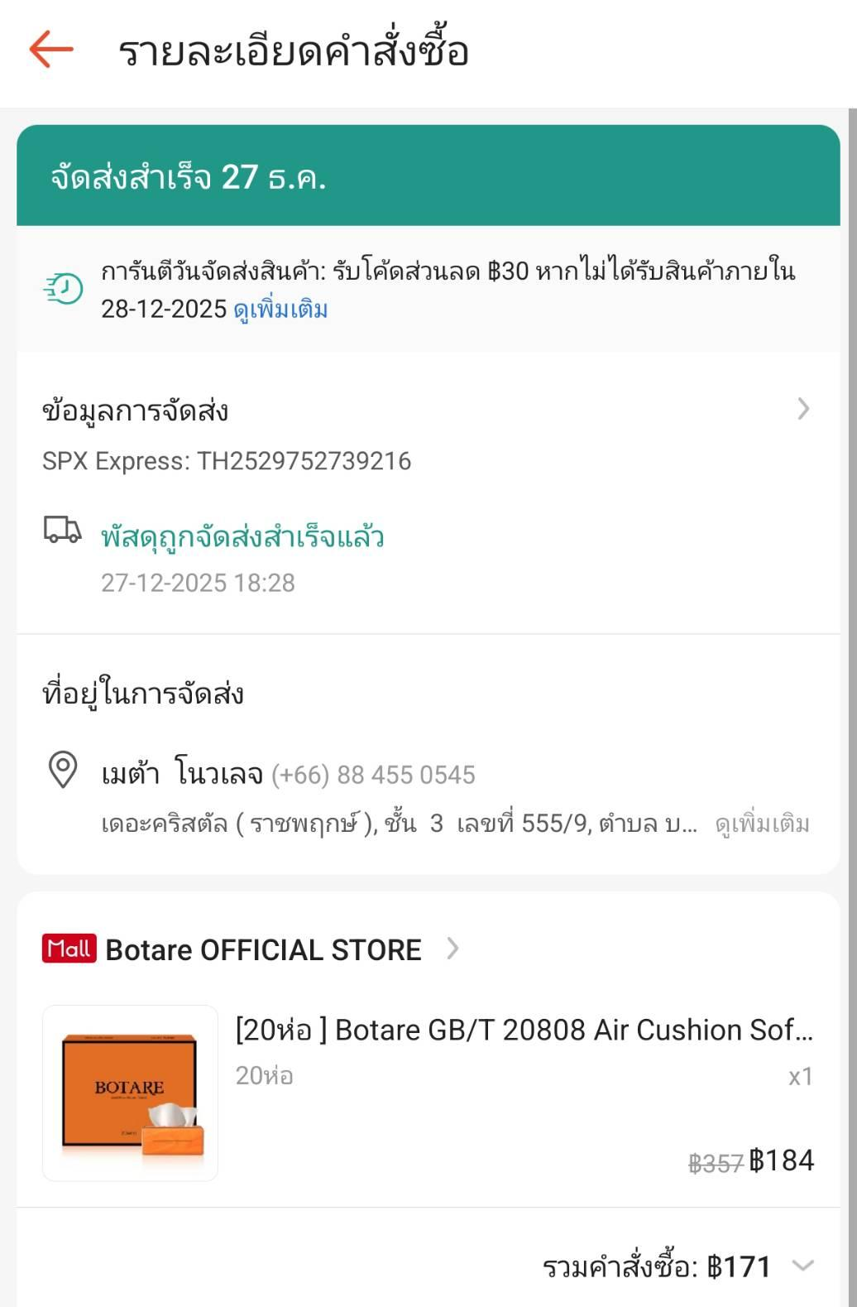
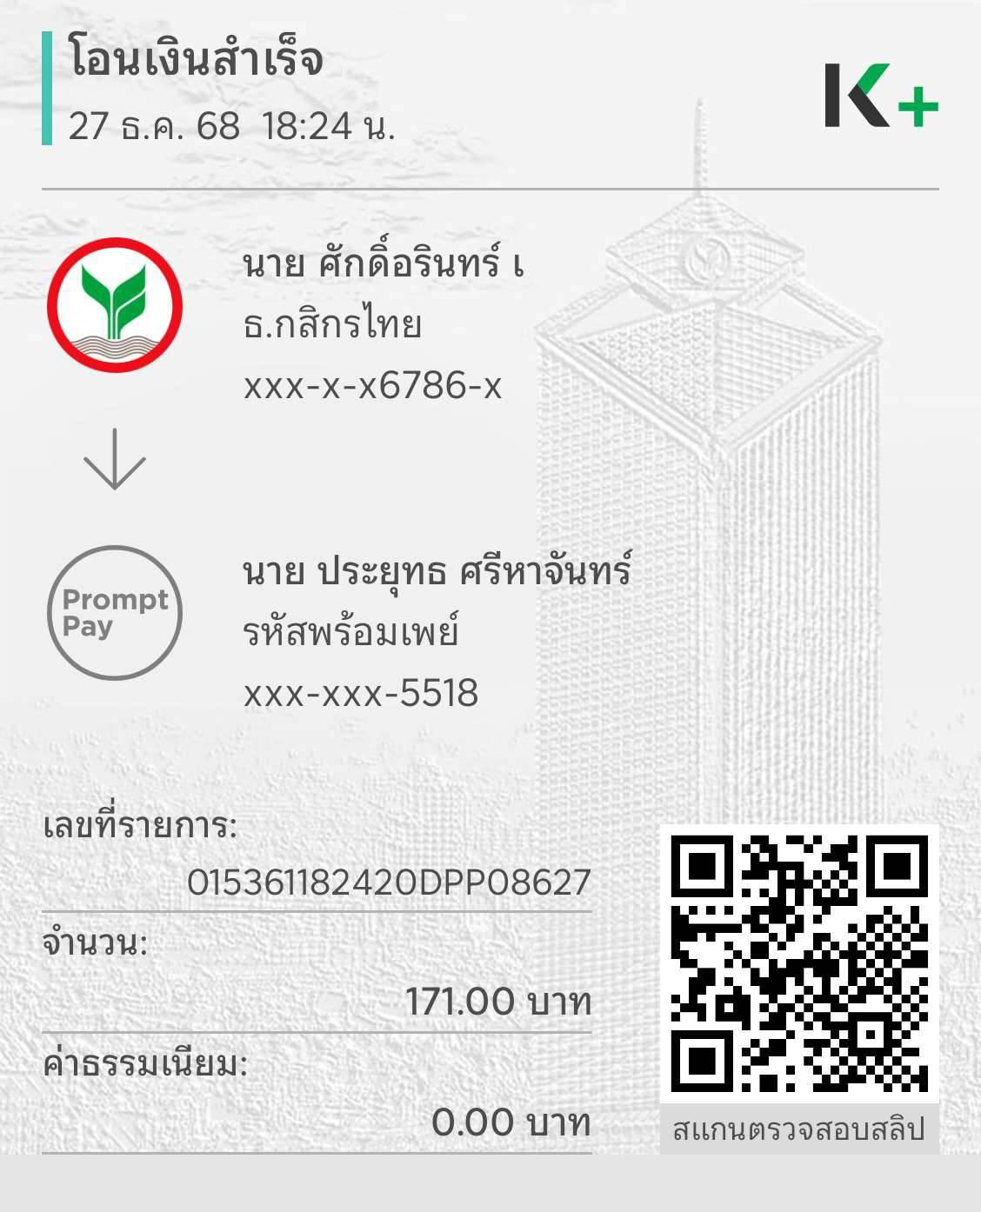

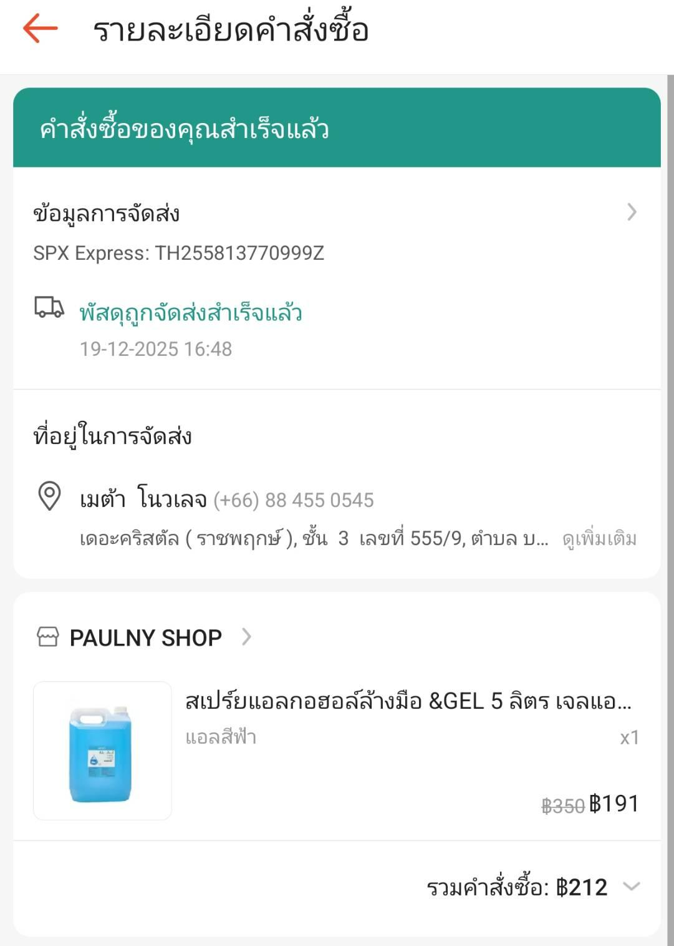
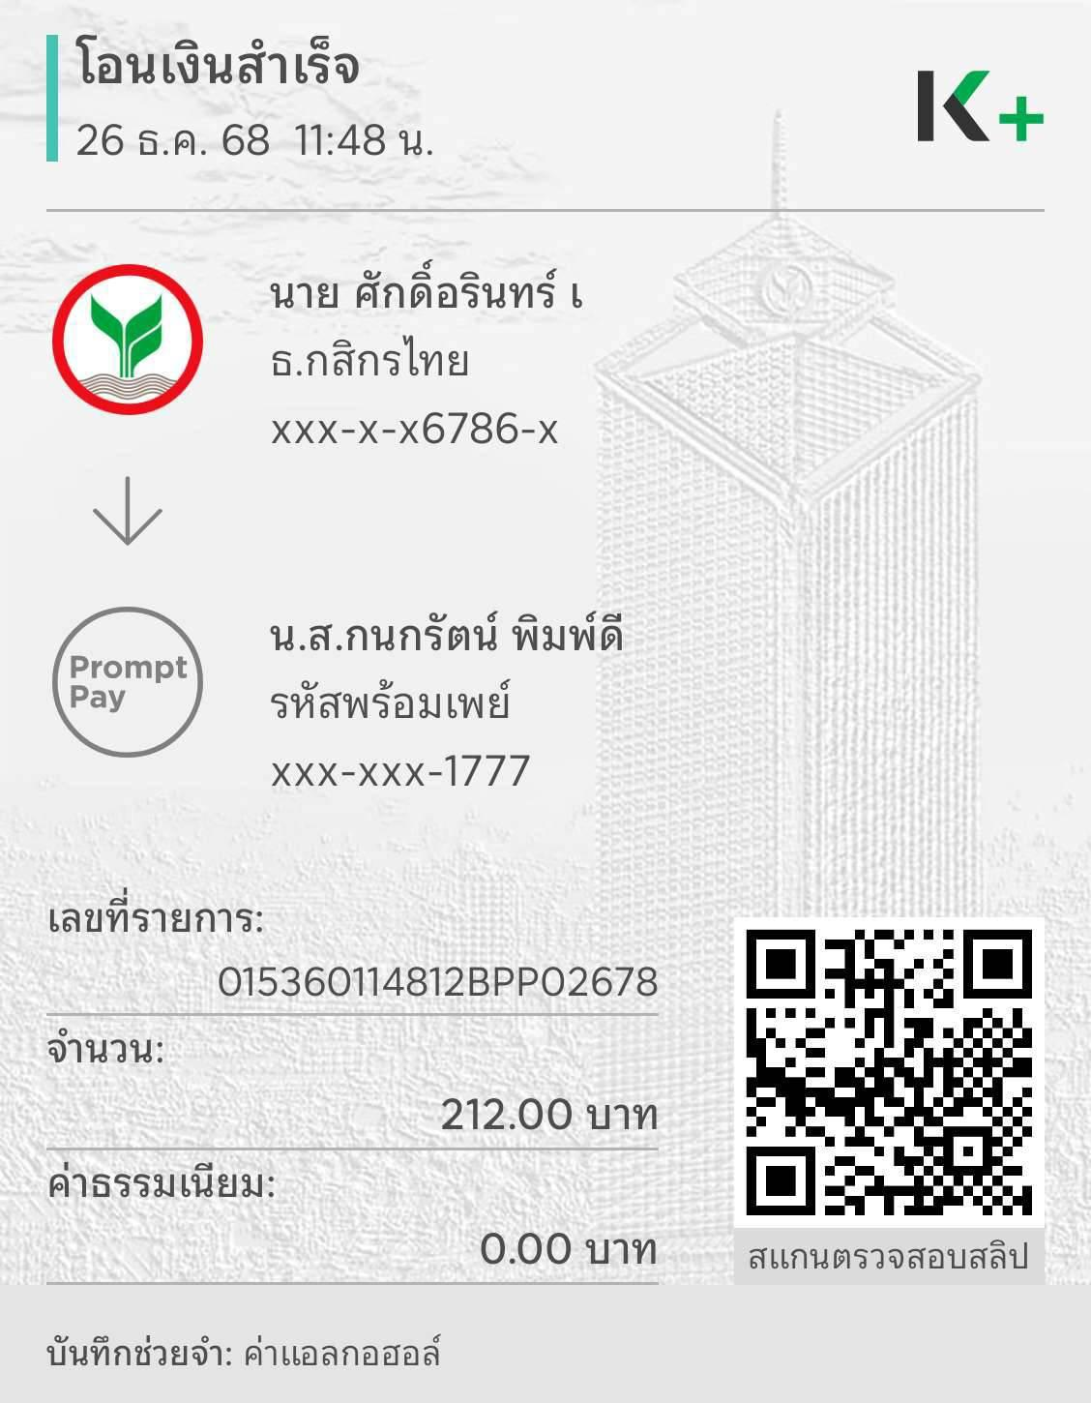

 |  |  |  |  |  | 1399.25

EiRP02
 | META KNOWLEDGE CO., LTD.
 | 555/9 ม.1 ต.บางขนุน อ.บางกรวย จ.นนทบุรี 11130
 | เลขประจำตัวผู้เสียภาษี : 0125565026368

ใบสำคัญจ่าย
Payment Voucher
 |  |  | เลขที่ / Voucher NO. EiRP601/02
จ่ายให้ / Pay to | เบิกจ่ายประจำสัปดาห์ ครั้งที่ 2 -คุณศักดิ์อรินทร์ |  | วันที่ / Date | 08/01/2026
 | คุณศักดิ์อรินทร์ ธนาคารกสิกรไทย เลขที่บัญชี 219-3-76786-1
ลำดับที่ / NO. | รายการ / Description |  |  | จำนวนเงิน / Amount

1 | ค่าน้ำดื่ม RP |  |  | 65.00
2 | ค่า Google Drive eiMaths (HQ) |  |  | 776.25 |  | HQ
3 | ค่าสมัคร Jobthai |  |  | 1,284.00
 | หักภาษี ณ ที่จ่าย 2% |  |  | -24.00

รวมทั้งสิ้น / Total Amount |  |  |  | 2,101.25 | บาท

ผู้อนุมัติ .......................................... |  | ผู้จัดทำ ................Sakarin......................... | ผู้รับเงิน ...................................................................

เงินสดจำนวน ...........................บาท |  | เช็คจำนวน .......................................................บาท | ธนาคาร ..................................................................

 |  |  | เลขที่ ....................................................................

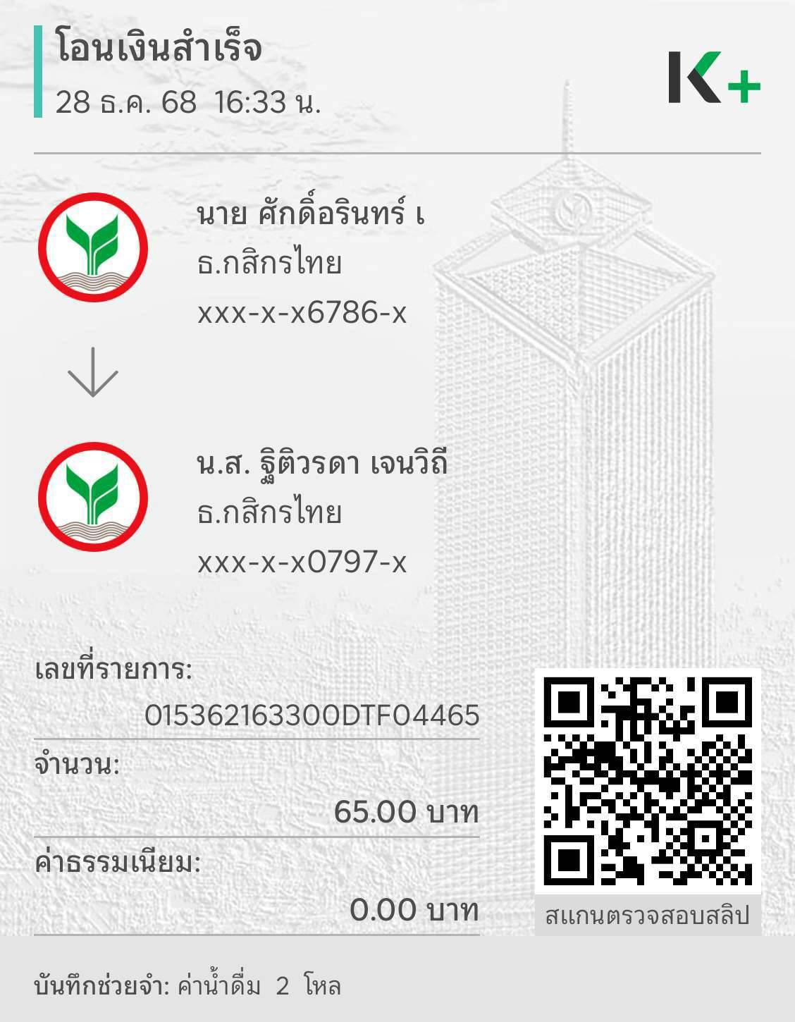
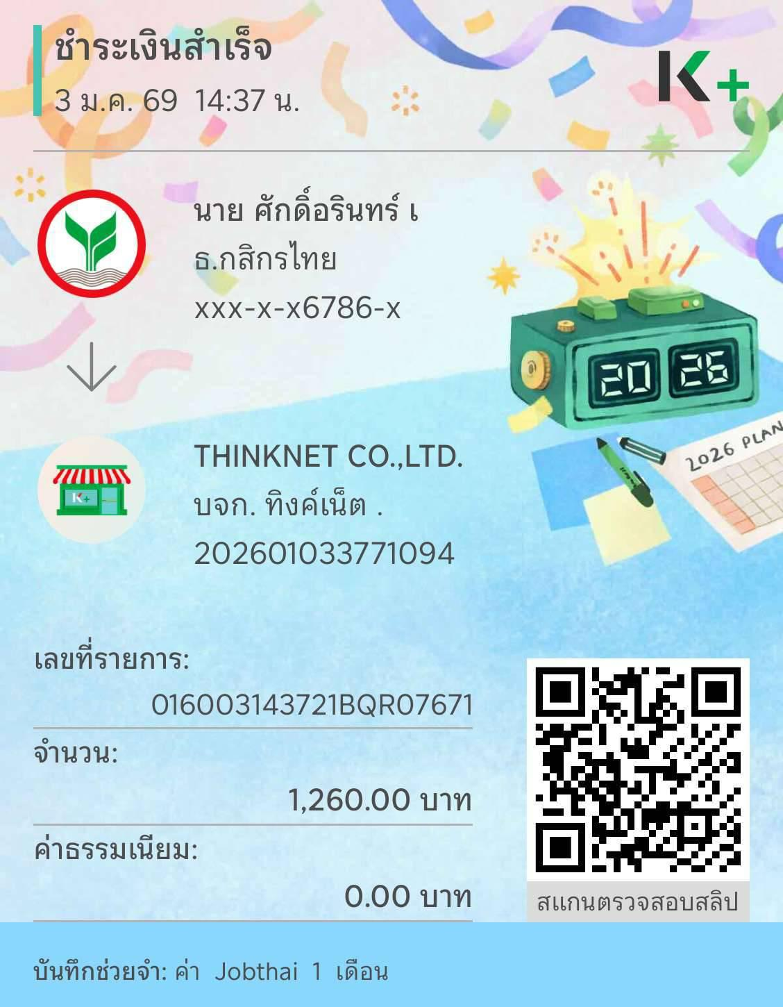

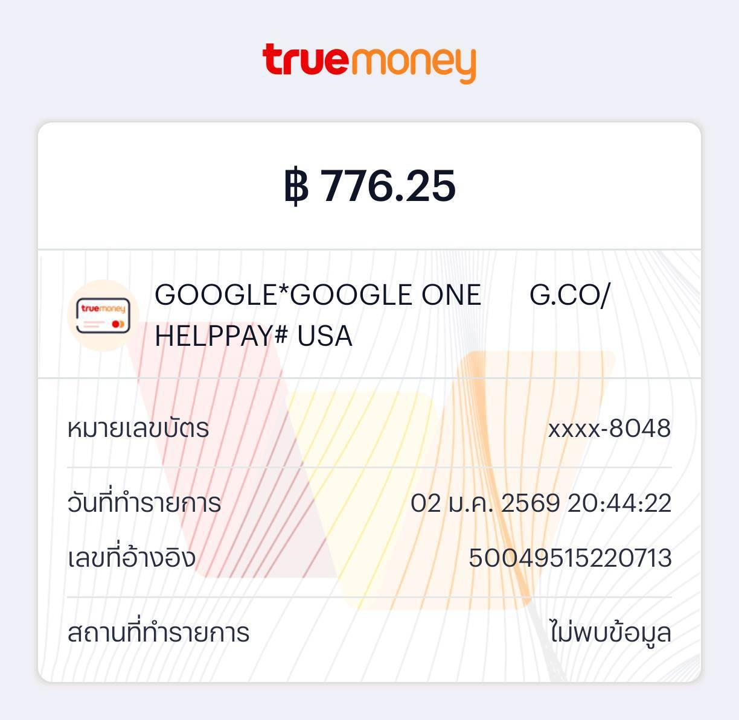

 |  |  |  |  |  |  | 1399.25

EiRP04

 | META KNOWLEDGE CO., LTD.
 | 555/9 ม.1 ต.บางขนุน อ.บางกรวย จ.นนทบุรี 11130
 | เลขประจำตัวผู้เสียภาษี : 0125565026368

ใบสำคัญจ่าย
Payment Voucher
 |  |  | เลขที่ / Voucher NO. EiRP601/04
จ่ายให้ / Pay to | รายจ่ายประจำ |  | วันที่ / Date | 08/01/2026

ลำดับที่ / NO. | รายการ / Description |  |  | จำนวนเงิน / Amount

1 | ค่าโทรศัพท์ หมายเลข 093-258-5855 (HQ) |  |  | 426.93
2 | ค่าโทรศัพท์ หมายเลข 061-620-8666 |  |  | 533.93

รวมทั้งสิ้น / Total Amount |  |  |  | 960.86 | บาท

ผู้อนุมัติ .......................................... |  | ผู้จัดทำ ................Sakarin......................... | ผู้รับเงิน ...................................................................

เงินสดจำนวน ...........................บาท |  | เช็คจำนวน .......................................................บาท | ธนาคาร ..................................................................

 |  |  | เลขที่ ....................................................................

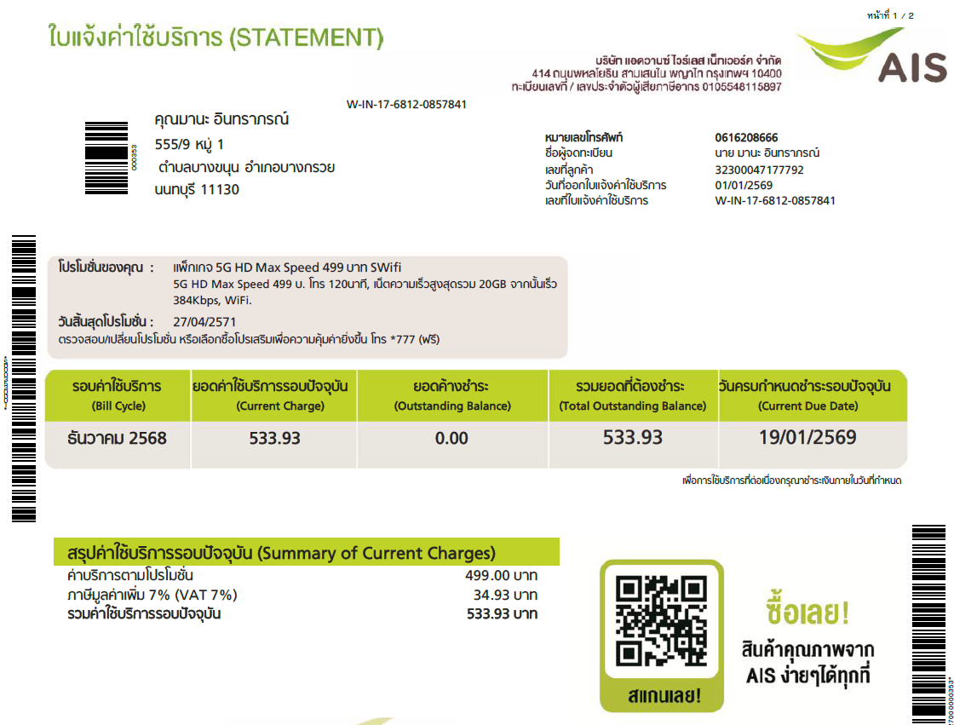

 |  |  |  |  |  | 1399.25

EiRP10
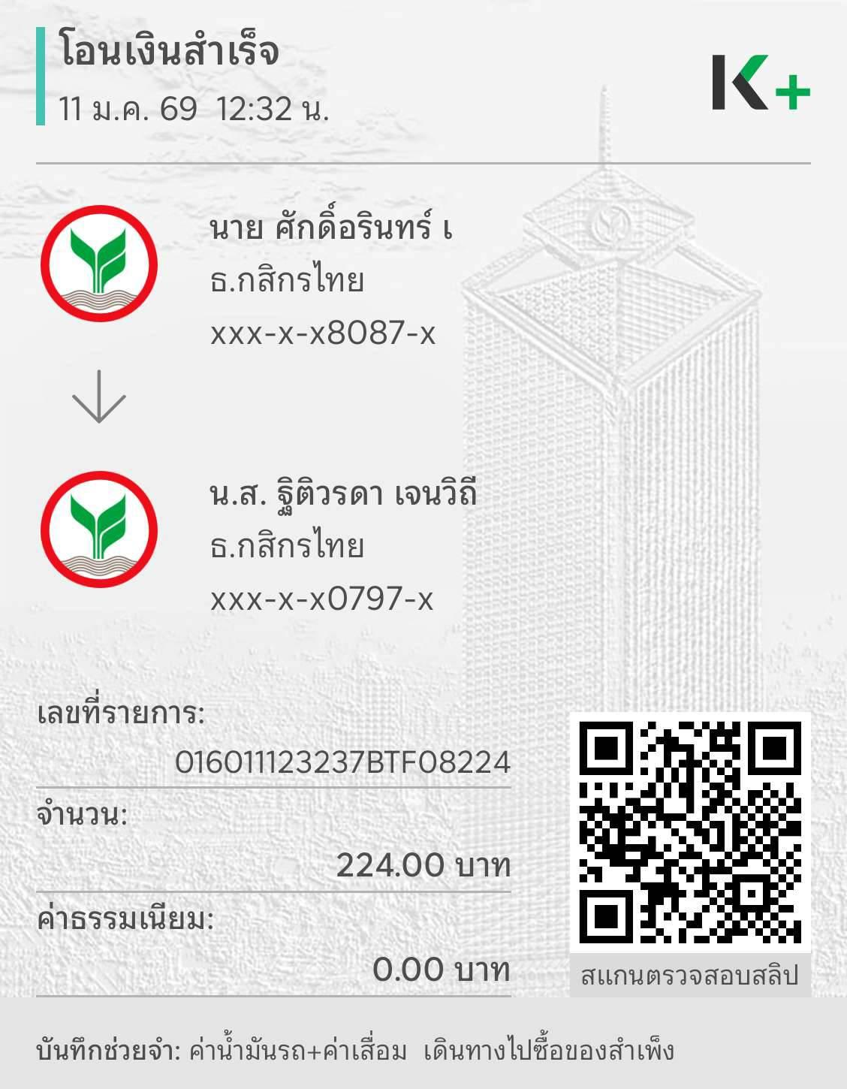
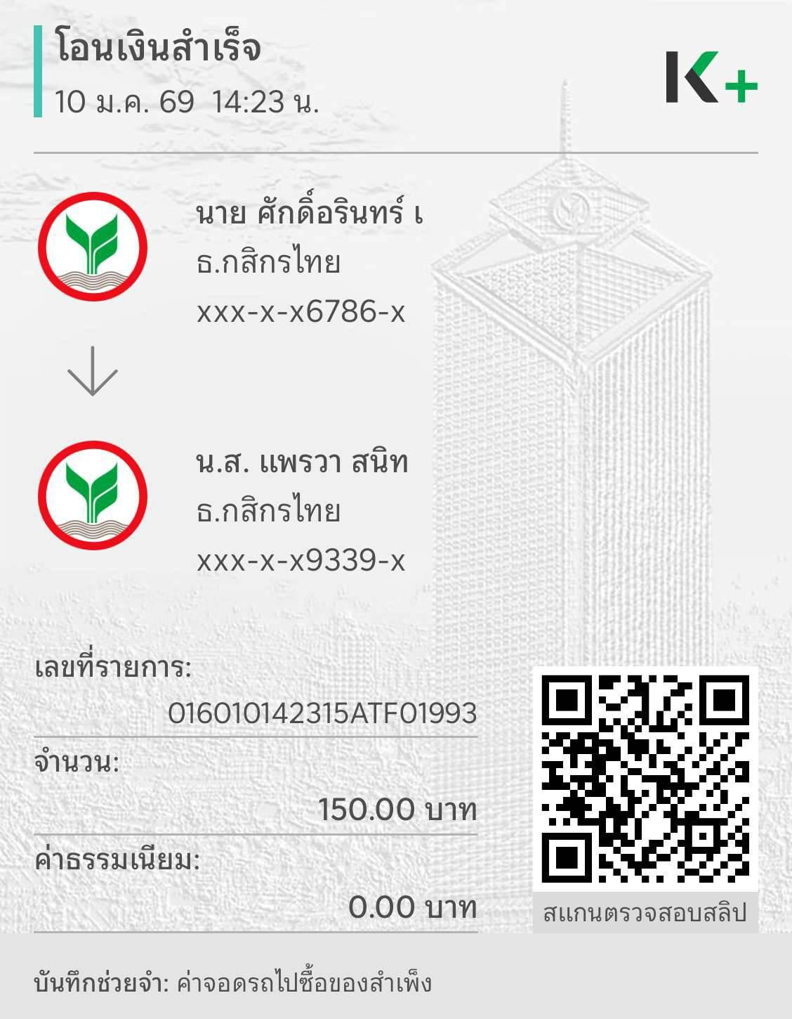
 | META KNOWLEDGE CO., LTD.
 | 555/9 ม.1 ต.บางขนุน อ.บางกรวย จ.นนทบุรี 11130
 | เลขประจำตัวผู้เสียภาษี : 0125565026368

ใบสำคัญจ่าย
Payment Voucher
 |  |  | เลขที่ / Voucher NO. EiRP601/10
จ่ายให้ / Pay to | เบิกจ่ายประจำสัปดาห์ ครั้งที่ 3 -คุณศักดิ์อรินทร์ |  | วันที่ / Date | 15/01/2026
 | คุณศักดิ์อรินทร์ ธนาคารกสิกรไทย เลขที่บัญชี 219-3-76786-1
ลำดับที่ / NO. | รายการ / Description |  |  | จำนวนเงิน / Amount

1 | ค่าน้ำมันรถ+ค่าเสื่อม รถเดินทางไปซื้อของสำเพ็ง |  |  | 224.00
 | (ยอดเต็ม 300 บาท มีเหลือจากยอดซื้อของเดิม 76 บาท)
2 | ค่าที่จอดรถ ไปซื้อของที่สำเพ็ง |  |  | 150.00

รวมทั้งสิ้น / Total Amount |  |  |  | 374.00 | บาท

ผู้อนุมัติ .......................................... |  | ผู้จัดทำ ................Sakarin......................... | ผู้รับเงิน ...................................................................

เงินสดจำนวน ...........................บาท |  | เช็คจำนวน .......................................................บาท | ธนาคาร ..................................................................

 |  |  | เลขที่ ....................................................................

